企画原案(1)
ゲーム企画原案
氏名:白崎有彩

タイトル | ドリミネイト（driminate）
ジャンル | アクションゲーム
使用言語 | C#・Unity 3D(2.5Dでも可)
プラットフォーム | PC(Windows) コントローラ対応
想定ターゲット層 | 10代～20代
コンセプト (EMS) | ドリミネイトを上手に使おう！ オーバーヒートに気を付けて ゴールを目指すゲーム
概要１ (ルール・システム) | 【クリア条件】 ゴールエリアに到着する 【ゲームオーバー条件】 HPが0になる
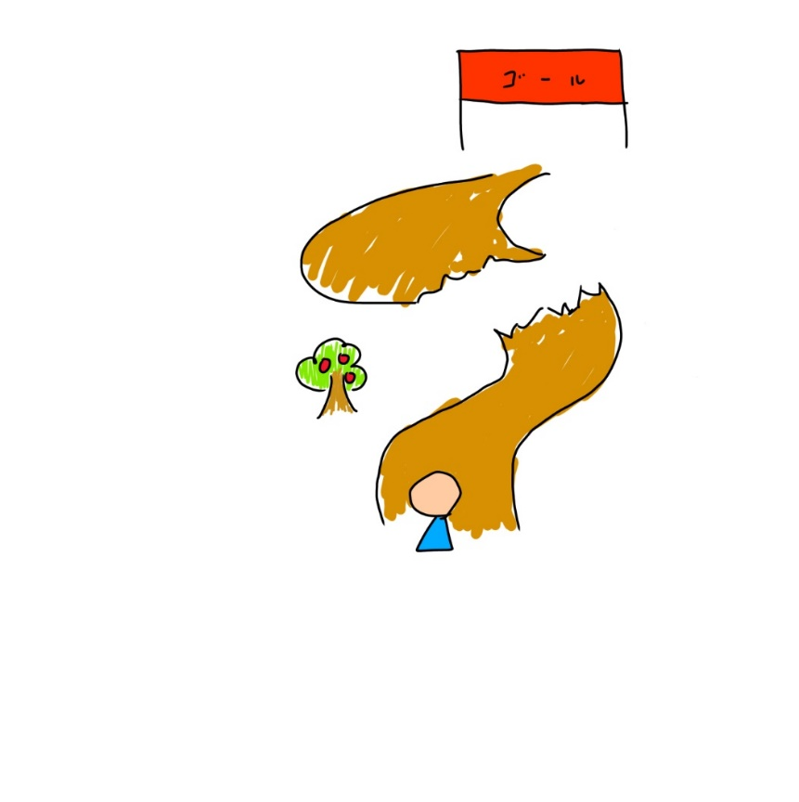
概要２ (ジャンル要素) | 穴などに落ちたり、ダメージを受ける敵やアイテムなどをよけながら進む。 オーバーヒートを解除できるアイテムがある(ドリミネイト)。→オーバーヒートの前にのめれば安心のうえ、発生してからでも間に合う可能性がある。（ある程度強いが一発アウトという感じではなく早くアイテムを使えれば） オーバーヒートは5秒間続くとHPが0になる オーバーヒート中は敵にぶつかるだけで倒すことができる さらにスピードが上がる。ただ、ジャンプ力はふつうなのでタイミングよく飛ばないと落ちやすくなる（オーバーヒート前に獲得したアイテムの効果はHPが0になるまでなくならない）
代表画面 （プレイ画面） | 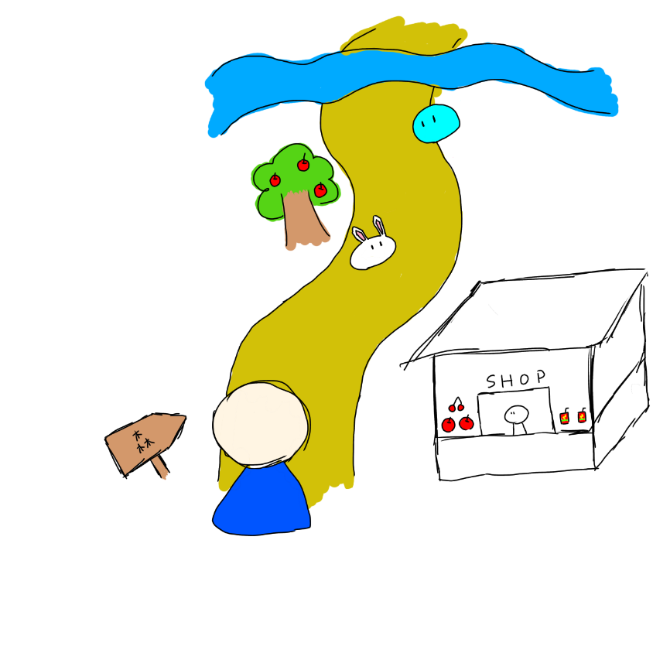
世界観 | 自然豊かな場所 オーバーヒートをしてしまうのを抑えてたり、オーバーヒート後直であれば発火を止めることができるドリンクドリミネイトが開発された。
セールスポイント | 強化アイテムをとりすぎるとgame overになる可能性がありながら、アイテムを駆使しつつゴールに目指すゲーム

